Workflow Gestion de Projet
Gestion de Projet en mode Waterfall

Besoin ou opportunité

Faisabilité T.E.L.O.S Livrables
- Technical Etudes de faisabilité et d'opportunité
- Economic
- Legal
- Organizationnal
- Scheduling
Etude de fasabilité

NOGO
Rejet
Instances de gouvernance (prise de décision)
Comité stratégique ou Comité de direction
NON
Projet faisable et viable ?

OUI

Démarrage
Définition des attentes
du projet
Livrables Instances de gouvernance
- Charte de projet Kick off meeting (peut être le 1er COPIL)
- 1ère analyse des parties prenantes
- 1ère analyse des risques
- Macro planning

Livrables Instances de gouvernance
- Plan de management de projet COPIL (Comité de pilotage)
- Enoncé du périmètre détaillé du projet COPROJ (Comité de projet)
- WBS projet
- Planning détaillé
- Plan de communication
- Plan d'assurance qualité
...
Planification
Activités, ressources, planning et coûts

Livrables Instances de gouvernance
- Suivi des actions - COPIL
- Suivi des livrables - COPROJ
- Stratégie de recette - COTECH (Comité technique)
- Plan de tests
Exécution
Implémentation du plan projet et réception des livrables

Phases en parallèles

Livrables Instances de gouvernance
- Contrôle des risques COPIL
- Contrôle de l'avancement (Valeur acquise) COPROJ
- Tableau de bord de projet COTECH
- Contrôle des demandes de changement
Contrôle
Suivi et évaluation

Livrables conformes au plan projet ?
NON
Demande de changement
Planifier, réaliser et contrôler le changement

OUI

Livrables Instances de gouvernance
- Documentation projet Bilan de projet
- PV de réception des livrables Réunion post mortem
- PV de recette validé
- Bilan projet
- Contrat SLA (Service Level Agreement)
- Matrice RACI
- Registre des demandes de changements/modifications
- Rapports de suivi
- *Backlog résiduel (Reste à faire)
Clôture
Vérification de l'atteinte
des objectifs du projet
Entrer en phase d'exploitatione
(mode RUN)
Le projet est-il validé ? Reste-il des choses à faire ?
OUI

NON

* Etablir un backlog résiduel (périmètre restant à faire)

Logiciel en ligne
A la recherche d'un logiciel de gestion de projet ?

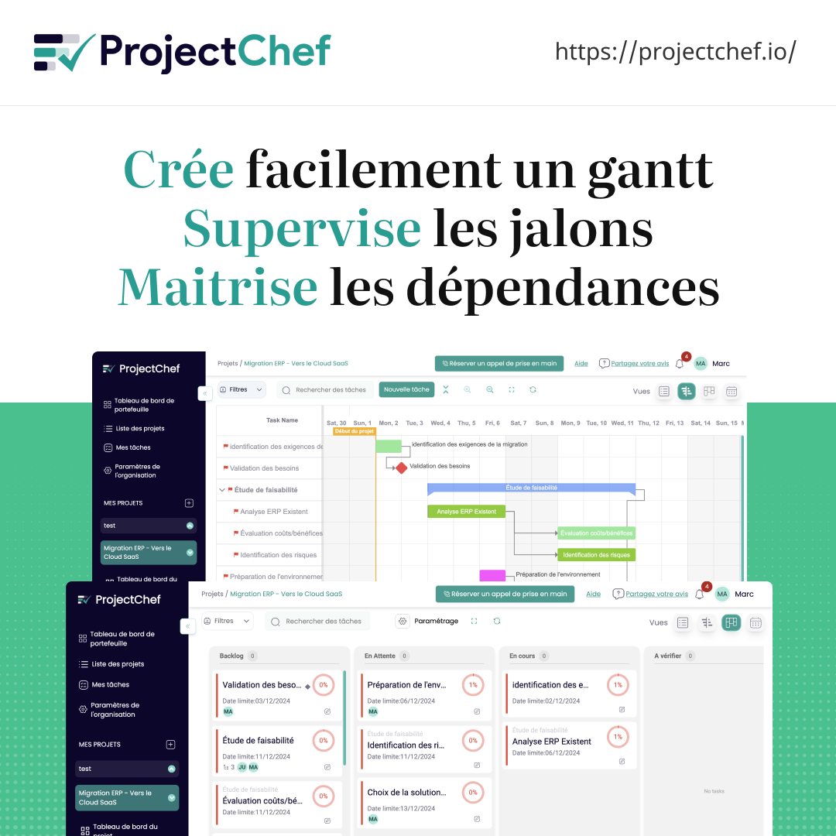

🎁 Un plan gratuit à vie pour gérer jusqu’à 2 projets :
https://projectchef.io/

